关系图
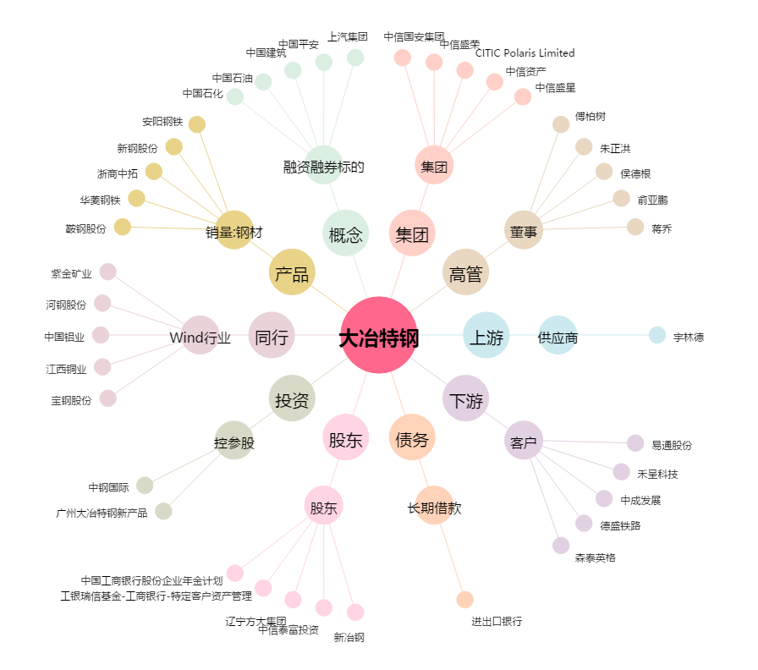
大冶特钢[000708.SZ] - 关系概览图

